爆炸图参照
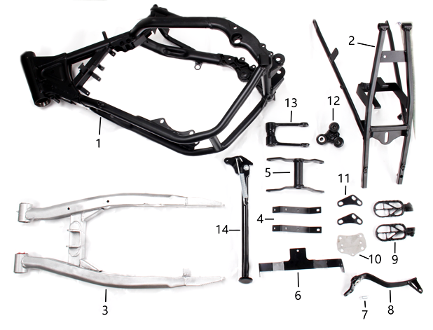
300cc dirt bike part list
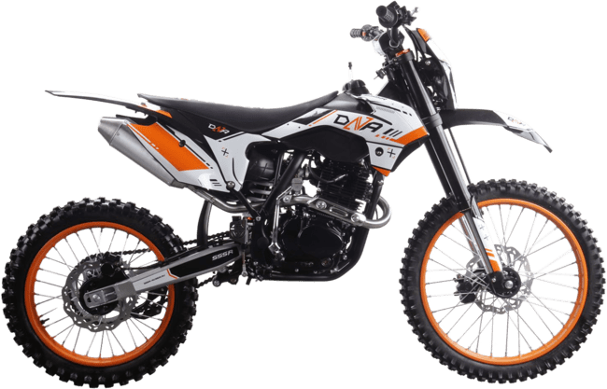
 | Рама
 | POS. | PART NUMBER | CHINESE NAME | ENGLISH NAME | RUSSIAN NAME | QTY
 | 1 | C00038-11-00 | 主车架 | main frame | Рама | 1
 | 2 | C00016-08-00 | 后尾架 | rear sub frame | Подрамник задний | 1
 | 3 | C00027-02-00 | 后叉 | rear swingarm | Маятник | 1
 | 4 | C00039-11-00 | 支架 | bracket | Кронштейн | 2
 | 5 | C00040-11-00 | 摇架 | Cradle | Кронштейн двигателя | 1
 | 6 | A00429-19-08 | 支架 | bracket | Кронштейн | 1
 | 7 | A00005-22-03 | 脚刹弹簧 | foot brake spring | Пружина заднего тормоза | 1
 | 8 | C00027-22-34 | 脚刹杆 | foot brake lever | Педаль тормоза | 1
 | 9 |  | 脚蹬 | footpeg | Подножки | 1
 | 10 |  |  |  | Пластина | 1
 | 11 |  |  |  | Кронштейн | 2
 | 12 |  | 后减震三角连接 | Rear shock delta connection | Качалка прогрессии двуплечая | 1
 | 13 |  | 后减震摇架 | Rear shock cradle | Качалка прогрессии U-образная | 1
 | 14 | C00079-19-20 | 脚支撑 | bike stand | Подножка боковая | 1

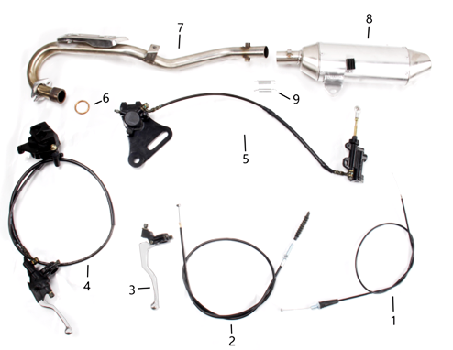
 | Выхлоп + Тормоза
 | POS. | PART NUMBER | CHINESE NAME | ENGLISH NAME | RUSSIAN NAME | QTY
 | 1 | C00014-05-00 | 油门线 | Throttle Cable | Трос газа | 1
 | 2 | C00006-05-00 | 离合线 | clutch cable | Трос сцепления | 1
 | 3 | C00015-04-00 | 离合把 | clutch lever | Рычаг сцепления | 1
 | 4 | C00022-08-00 | 前碟刹 | front disc brake | Тормоз передний в сборе | 1
 | 5 | C00015-05-00 | 后碟刹 | rear disc brake | Тормоз задний в сборе | 1
 | 6 | A00414-19-02 | 排气管小垫圈 | exhaust pipe gasket | Кольцо уплотнительное приёмной трубы | 1
 | 7 | A00100-22-34 | 排气管 | exhaust pipe | Труба выпускная | 1
 | 8 | C00034-08-00 | 排气筒 | muffler | Глушитель | 1
 | 9 | C00008-05-00 | 排气筒弹簧 | Exhaust spring | Пружина глушителя | 2
 | 10

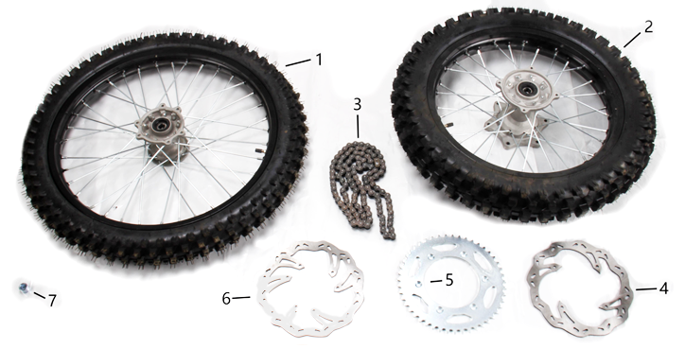
 | Колеса
 | POS. | PART NUMBER | CHINESE NAME | ENGLISH NAME | RUSSIAN NAME | QTY
 | 1 | C00006-18-00 | 前轮21寸 | front wheel 21 inch | Колесо переднее 80/100-21 | 1
 | 2 | C00007-18-00 | 后轮18寸 | rear wheel 18 inch | Колесо заднее 100/90-18 | 1
 | 3 | C00008-18-00 | 链条 | chain | Цепь 520 | 1
 | 4 | A00410-19-02 | 前碟刹盘 | Front disc | Диск тормозной задний 240 мм | 1
 | 5 |  | 链轮 | sprocket | Звезда ведомая 520х43Т | 1
 | 6 |  | 后碟刹盘 | rear disc | Диск тормозной передний 240 мм | 1
 | 7 | C00028-22-04 | 隔套 | spacer | Втулка дистанционная | 1

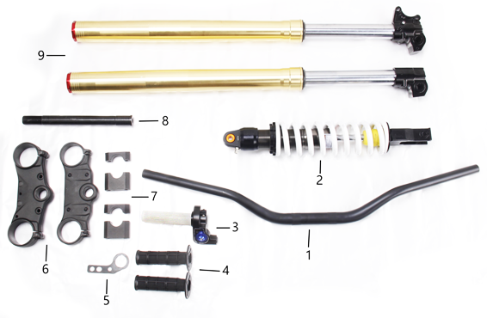
 | Амортизаторы + руль
 | POS. | PART NUMBER | CHINESE NAME | ENGLISH NAME | RUSSIAN NAME | QTY
 | 1 | C00021-11-00 | 车把 | handlebar | Руль | 1
 | 2 | C00008-07-00 | 后减震 | rear shock | Амортизатор задний | 1
 | 3 | C00029-16-00 | 油门座 | throttle | Корпус ручки газа | 1
 | 4 | C00080-19-01 | 手把套 | Grips | Грипсы руля | 1
 | 5 | A00001-22-03 | 电门锁支架 | key lock bracket | Кронштейн замка зажигания | 1
 | 6 | C00084-19-02 | 上下连板 | up and down clamps | Траверсы комплект | 1
 | 7 | A00258-19-19 | 手把夹块 | handle clamp | Крепление руля | 1
 | 8 | A00093-22-03 | 前轮轴 | front axle | Шток траверсы | 1
 | 9 | A00003-21-01 | 前叉 | front fork | Амортизаторы передние | 1

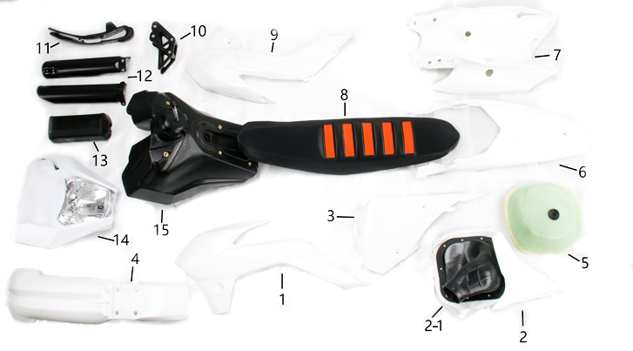
 | Облицовка
 | POS. | PART NUMBER | CHINESE NAME | ENGLISH NAME | RUSSIAN NAME | QTY
 | 1 | C00051-02-00 | 左前油壶塑料件 | Left front plastic part | Облицовка передняя левая | 1
 | 2 | C00052-02-00 | 空滤器 | air filter | Патрубок соединительный фильтр/карб. (конфузор) | 1
 | 2-1 | 1.028.0021 |  |  | Патрубок соединительный фильтр/карб. (конфузор) | 1
 | 3 | C00053-02-00 | 左后塑料件 | Left rear plastic part | Облицовка задняя левая | 1
 | 4 | C00054-02-00 | 前挡泥板 | front fender | Крыло переднее | 1
 | 5 | C00029-22-08 | 空滤器泡棉 | Air filter foam | Фильтр воздушный | 1
 | 6 | C00056-02-00 | 上后尾板 | upper rear fender | Крыло заднее | 1
 | 7 | C00055-02-00 | 下后尾板 | lower rear fender | Облицовка задняя | 1
 | 8 | A00004-20-03 | 坐垫 | seat | Седло | 1
 | 9 | C00081-19-02 | 右前油壶塑料件 | Right front plastic part | Облицовка передняя правая | 1
 | 10 | A00011-21-01 | 链拖 | chain guider | Ловушка цепи | 1
 | 11 | A00002-22-34 | 后平叉保护片 | swingarm chain protection | Слайдер цепи | 1
 | 12 | A00456-19-09 | 前叉护板 | front Fork guard | Защита вилки | 1
 | 13 | A00123-19-X2 | 手把泡棉 | handle foam | Защита руля | 1
 | 14 |  | 前大灯 | Headlight | Фара | 1
 | 15 | A00126-19-X2 | 油壶 | tank | Бак топливный | 1

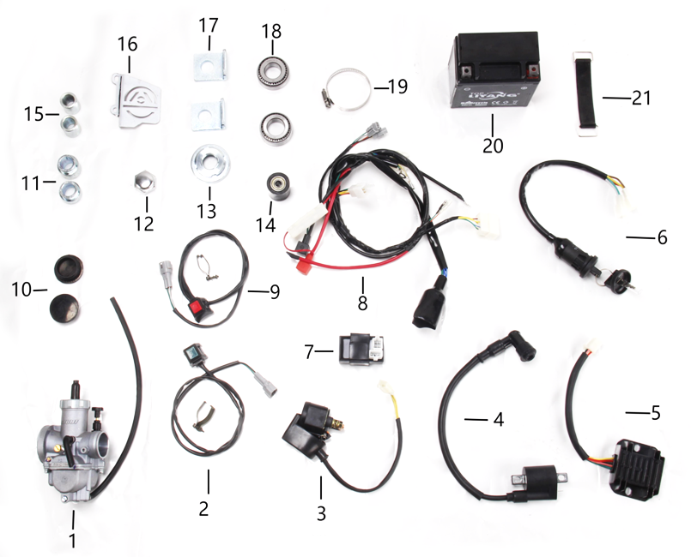
 | Электрика
 | POS. | PART NUMBER | CHINESE NAME | ENGLISH NAME | RUSSIAN NAME | QTY
 | 1 | C00019-08-00 | 化油器 | carburetor | Карбюратор | 1
 | 2 | C00021-08-00 | 启动开关 | start switch | Кнопка включения двигателя квадратная | 1
 | 3 | C00017-08-00 | 高压包 |  | Реле стартера | 1
 | 4 | C00014-08-00 | 点火线圈 | Ignition coils | Катушка зажигания | 1
 | 5 | C00015-08-01 | 继电器 | relay | Регулятор напряжения | 1
 | 6 | C00012-08-00 | 电门锁 | Electric key and lock | Замок зажигания | 1
 | 7 | C00035-08-00 | 点火器 | CDI | Блок управления (CDI) | 1
 | 8 | C00013-08-00 | 总线 | wiring | Проводка | 1
 | 9 | C00036-08-00 | 熄火开关 | on/off | Кнопка выключения двигателя квадратная | 1
 | 10 | C00037-08-00 | 摇臂螺孔盖 | Rocker screw hole cover | Заглушка оси маятника | 1
 | 11 | C00038-08-00 | 隔套 | spacer | Втулка дистанционная | 1
 | 12 | C00010-07-00 | 螺母 | nut | Гайка штока траверсы верхняя | 1
 | 13 | A00002-20-03 |  |  | Гайка штока траверсы регулировочная | 1
 | 14 | A00006-19-02 |  |  | Ролик цепи приводной | 1
 | 15 | A00002-21-02 | 隔套 | spacer | Втулка дистанционная | 1
 | 16 |  | 后刹车保护片 | Rear brake protector | Защита цилиндра тормозного заднего | 1
 | 17 |  | 千金片 | chain adjuster | Корпус натяжителя цепи | 2
 | 18 |  | 方向轴轴承 | Steering shaft bearing | Подшипник рулевой колонки | 1
 | 19 |  | 进气管爆箍 | Intake pipe burst hoop | Хомут | 1
 | 20 |  | 电池 | Battery | АКБ 12V5Ah | 1
 | 21 |  | 电池固定橡胶带 | Battery fixing rubber strap | Хомут АКБ резиновый | 1

